Hoja1
2023-10-03 14:36:27

LA PAZ 28 - HAEDO 4460-2005
BUENOS AIRES luquearti@gmail.com
____________________________________________________________________________________
"Escuadra De Union”
“De Hierro"
"4 Colores"

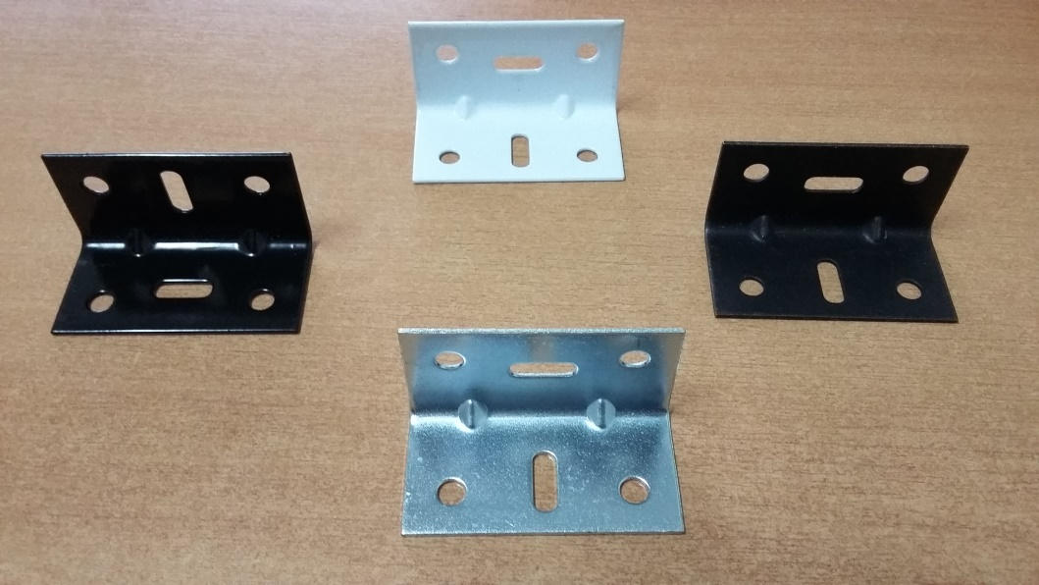

COD. | DESCRIPCION | PRECIO
ESU-001 | ESCUADRA DE UNION 45 X 26 EPOXI BLCO/NEG | $ 94.00
ESU-002 | ESCUADRA DE UNION 45 X 26 PAVONADO | $ 75.00
ESU-003 | ESCUADRA DE UNION 45 X 26 Hº ZINC. | $ 70.00
ESU-011 | ESCUADRA DE UNION 60 X 30 EPOXI BLCO/NEG | $ 161.00
ESU-012 | ESCUADRA DE UNION 60 X 30 PAVONADO | $ 115.00
ESU-013 | ESCUADRA DE UNION 60 X 30 Hº ZINC. | $ 101.00

ENVASE: X 50

N

